상품제안서
올뉴하프메쉬 여행용세트 통합N형 | 상품코드: F30458

 |  |  |  |  |  |  | 02-412-0044 | www.easy1.co.kr
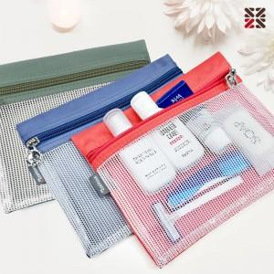

【상세/제작정보】 | <p>●입수량 N5-50개,NA-50개,NB-40개,NC-40개</p><p>●배송비 박스당 5000원(vat별도)​&nbsp;</p>

【인쇄/포장옵션】 | 실크 / 종이케이스

【공급단가】 | 수량 | 100~ | 300~ | 500~ | 1,000~ | 3,000~
*VAT별도 | N5 | 5,250원 | 5,160원 | 5,040원 | 4,910원 | 4,830원
 | NA | 6,750원 | 6,640원 | 6,480원 | 6,310원 | 6,210원
 | NB | 8,000원 | 7,870원 | 7,680원 | 7,480원 | 7,360원
 | NC | 8,370원 | 8,240원 | 8,040원 | 7,830원 | 7,700원

【상품 URL】 | https://dev.easy1.co.kr:443/src/goods_detail.php?gdno=30458

